상품제안서
SM 3단완자 무지+3단 모던스키니+120g 5P | 상품코드: S08292

 |  |  |  |  |  |  | 02-713-8555 | www.synergygift.co.kr
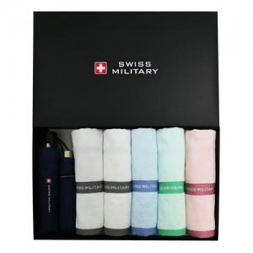

【상세/제작정보】 | 우산 손잡이인쇄 100개 미만 25,000원 추가<div>우산 원단인쇄 100개 미만 50,000원 추가</div>타올 실크인쇄 100개 미만 20,000원 추가​

【인쇄/포장옵션】 | 실크, 자수, 원단1도인쇄 / 포장지포장

【공급단가】 | 수량 | 30~ | 50~ | 100~ | 500~ | 1,000~
*VAT별도 | 단가 | 38,470원 | 37,050원 | 35,620원 | 34,200원 | 33,340원

【상품 URL】 | https://www.synergygift.co.kr:443/src/goods_detail.php?gdno=2742

